Planilha2
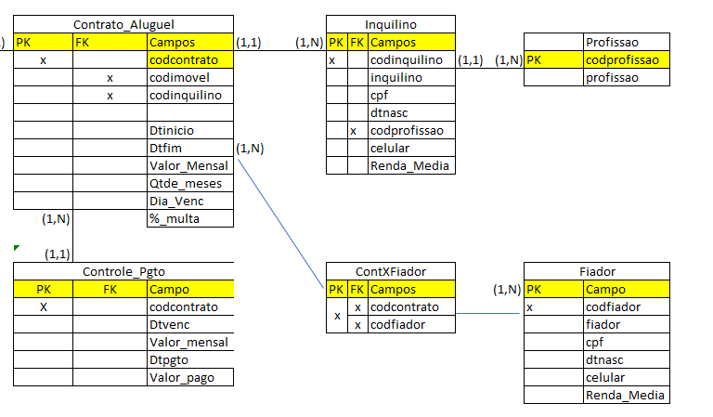
Contrato_Alguel |  |  | ContXFiador
codcontrato | codinquilino | codfiador | codcontrato | codfiador
1 | 1 | 2 | 1 | 2
2 | 3 | 6 | 1 | 50
3 | 5 | 10 | 1 | 15
 |  |  | 2 | 26
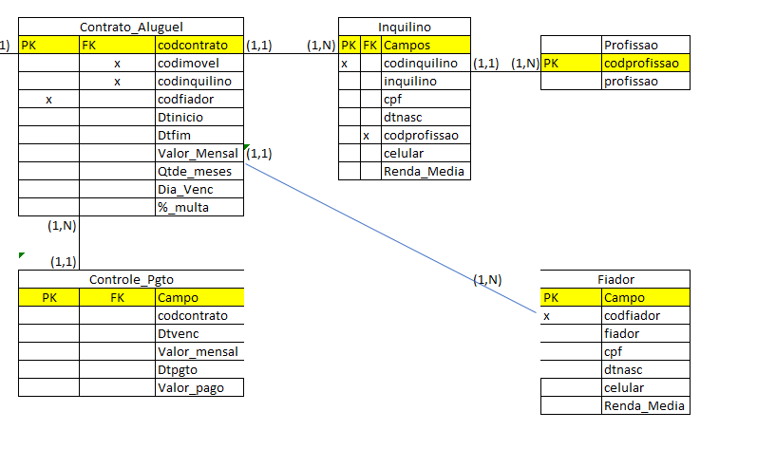
 |  |  | 45 | 2
 |  |  | 1252 | 26
 |  |  | 1582 | 26

